Listing Résumé
Famille | Qté | prix vte destockage HT | Total HT
Total Antivol petit | 123 | 1.00 € | 123.00 € | 0
Total Antivol Moyen / Grand | 54 | 2.50 € | 135.00 € | 0
Total Cadenas Petit | 561 | 0.25 € | 140.25 € | 0
Total Cadenas Moyen | 285 | 0.50 € | 142.50 € | 0
Total Cadenas Grand | 446 | 0.75 € | 334.50 € | 0
Total Boite à clé | 19 | 2.50 € | 47.50 € | 0
Total Poignée de porte | 4,646 | 1.75 € | 8,130.50 € | 0
Total Poignées de porte 2 | 118 | 1.00 € | 118.00 € | 0
Total Bequille / Cremone / Poignée fenetre | 1,154 | 0.67 € | 773.75 € | 0
Total Baton Maréchal / Poignée tirage | 739 | 2.50 € | 1,847.50 € | 0
Total Serrure encastrable | 5,851 | 1.75 € | 10,239.25 € | 0
Total Cylindre | 1,488 | 3.00 € | 4,498.75 € | 0
Total Serrure applique | 684 | 4.50 € | 3,040.00 € | 0
Total Verrou | 1,212 | 2.15 € | 2,594.50 € | 0
Total Autre / Divers | 4,623 | 0.45 € | 2,058.02 € | 0
Total Paumelles | 839 | 0.75 € | 629.25 € | 0
Total Accessoires | 8,500 | 0.10 € | 850.00 € | 0
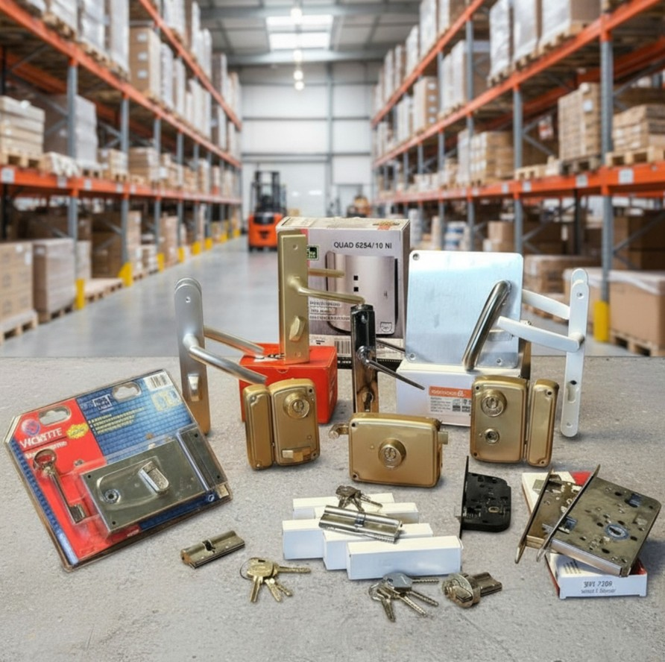

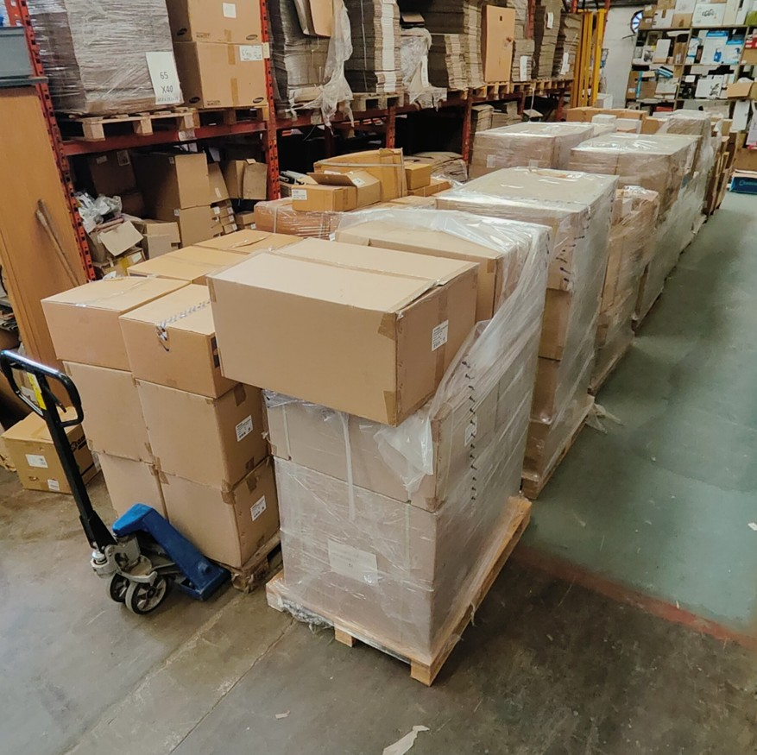

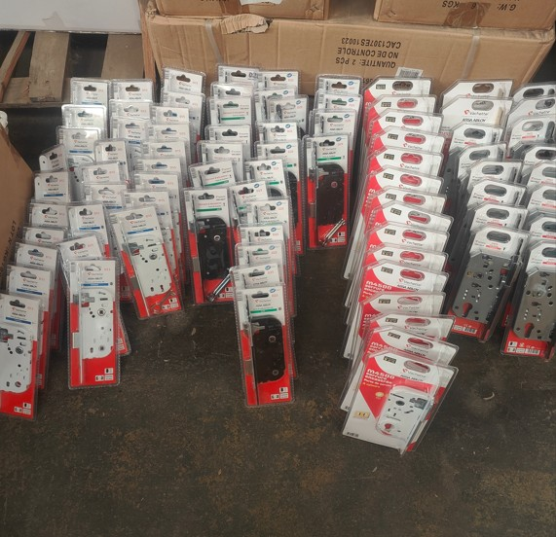

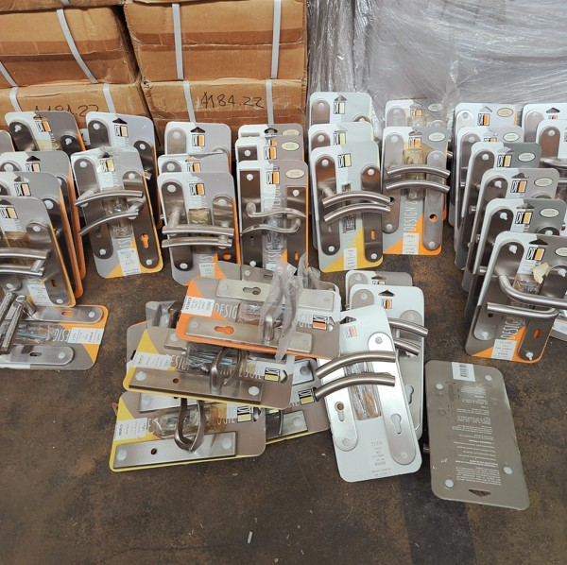

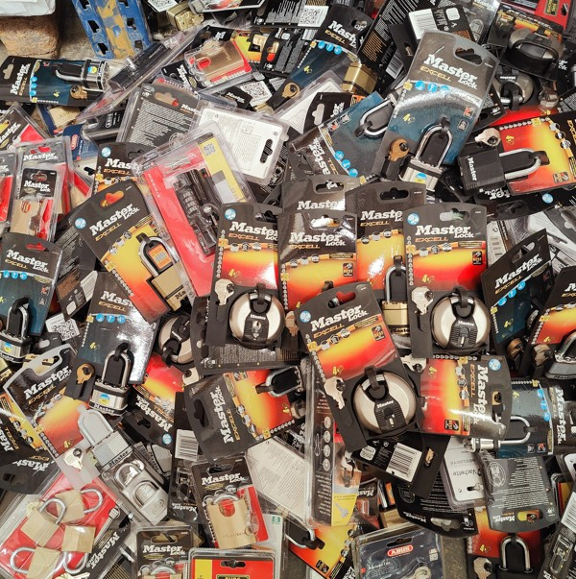

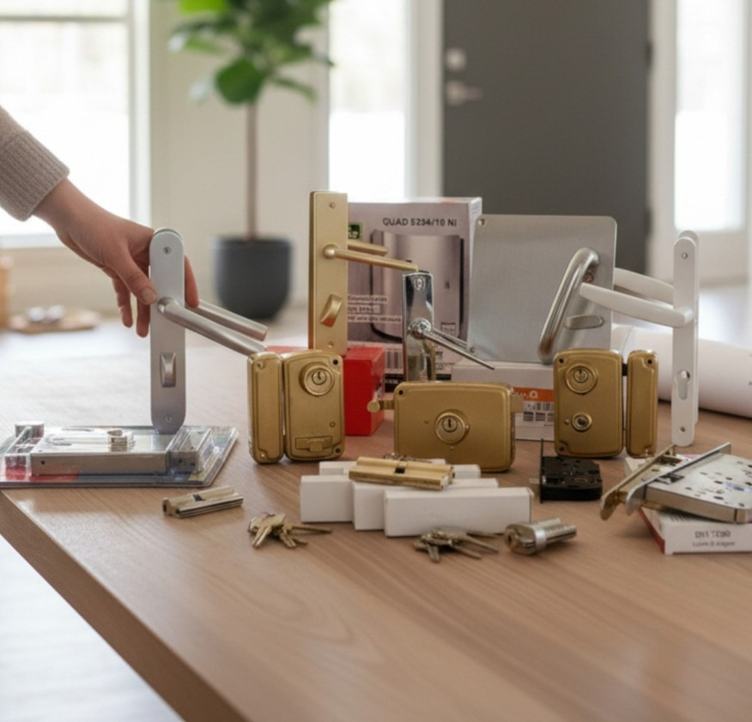

Total général | 62683.34 |  | 71404.545 | 0

